★物撮り指示書について
物撮り指示書について
 |  |  |  |  | Luz-photo
 |  |  |  | 株式会社Lindo

1、撮影指示書の作成に当たっては、下記をご参考下さい。

2、撮影一覧の各ｶﾃｺﾞﾘｰ&記入について

商品名 | 撮影する商品の商品名を記入
加工の有無 | 有無を選択
カラー | カラーを記入
基本撮影 | 撮影希望画像を添付
撮影オプション・備考 | ある場合はオプション名を記入・また、撮影での気を付けてほしい指示がある場合はご入力お願いします

撮影管理番号 | 1商品目 | 2商品目
商品名 | ペン入れ・PI-03 | ベルト_クロコ
加工の有無 | 加工あり | 加工あり
カラー | ブラック | ブラウン | ※同じ商品でもカラー別にお願い致します。
基本撮影 1カット （撮影希望画像を添付して下さい） | 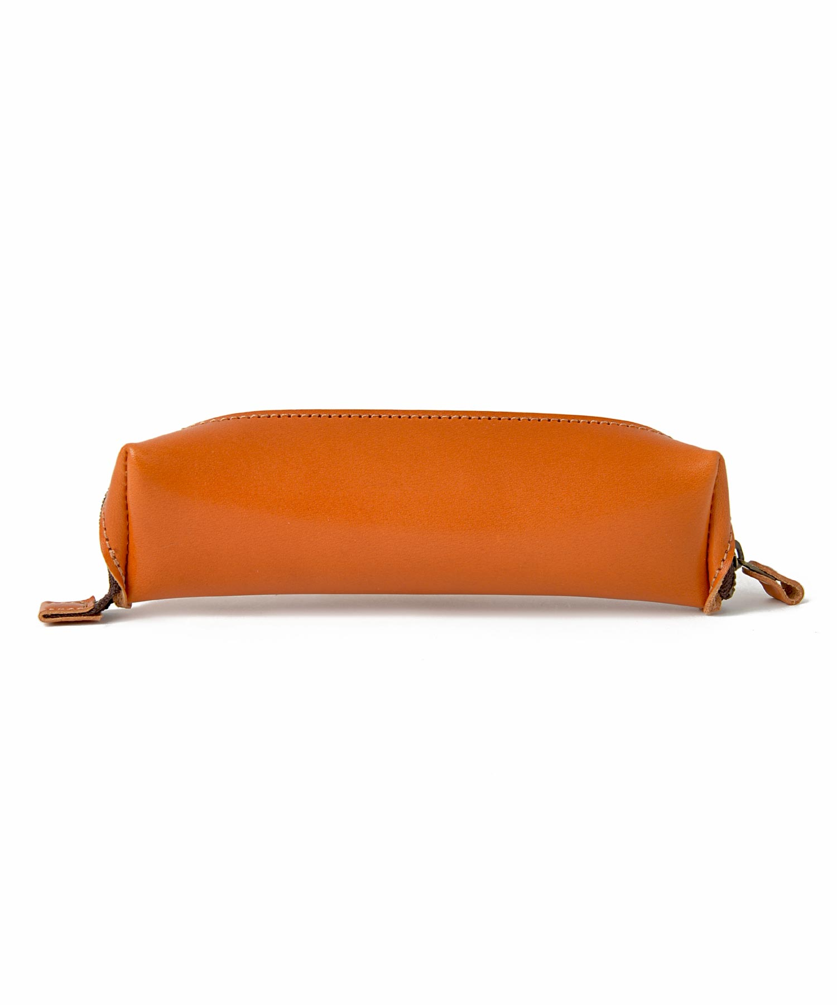
撮影オプション・備考 | ・正面撮影 | ・背景変更
2カット （撮影希望画像を添付して下さい） | 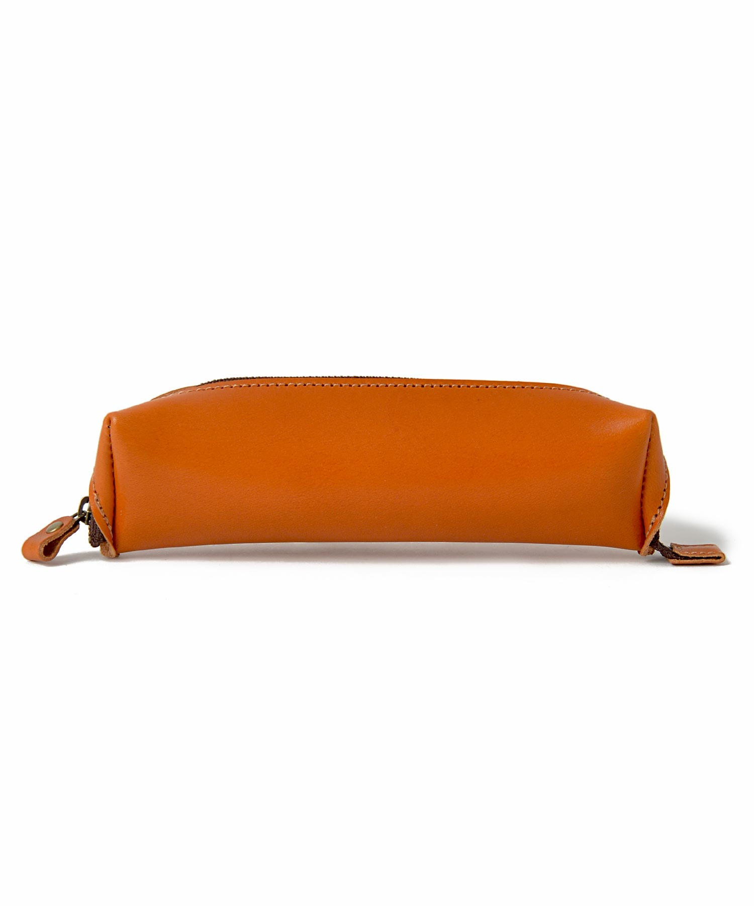 | 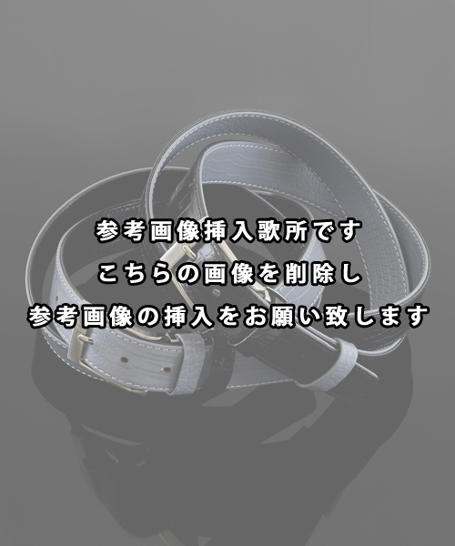
撮影オプション・備考 | ・裏側正面撮影 ・ペン入れを開ける取っ手の部分も見えるように | ・トルソー撮影 ・カラバリメインカット撮影

3、商品数を事前に確認致しますので、撮影指示書は撮影日前日までにﾒｰﾙにてご返信下さい。

4、撮影商品につきましては、撮影日前日までにお送り下さい。
※撮影商品の到着が前後する場合は事前にご連絡下さい。

5、撮影画像につきましては、ギガファイル便にてお渡し致します。
ダウンロードの為のURLを、後日メールにてお送り致します。
※撮影時間・加工の有無により、納品までの時間が多少前後いたします。

6、撮影商品は着払いでのご返送となります。予めご了承下さいませ。
※返却希望日ございます時は事前にお知らせください。

7、それでは上記をご参考に、【撮影指示書】の作成をお願い致します。

★物撮り指示書1~10
物撮り撮影指示書
撮影管理番号 | サンプル | 1商品目 | 2商品目 | 3商品目 | 4商品目 | 5商品目 | 6商品目 | 7商品目 | 8商品目 | 9商品目 | 10商品目
商品名 | ペン入れ・PI-03
加工の有無 | 加工あり | 選択してください | 選択してください | 選択してください | 選択してください | 選択してください | 選択してください | 選択してください | 選択してください | 選択してください | 選択してください
カラー | オレンジ
基本撮影 1カット （撮影希望画像を添付して下さい）
撮影オプション・備考 | ・正面撮影
2カット （撮影希望画像を添付して下さい）
撮影オプション・備考 | ・裏側正面撮影 ・ペン入れを開ける取っ手の部分も見えるように
3カット （撮影希望画像を添付して下さい） | 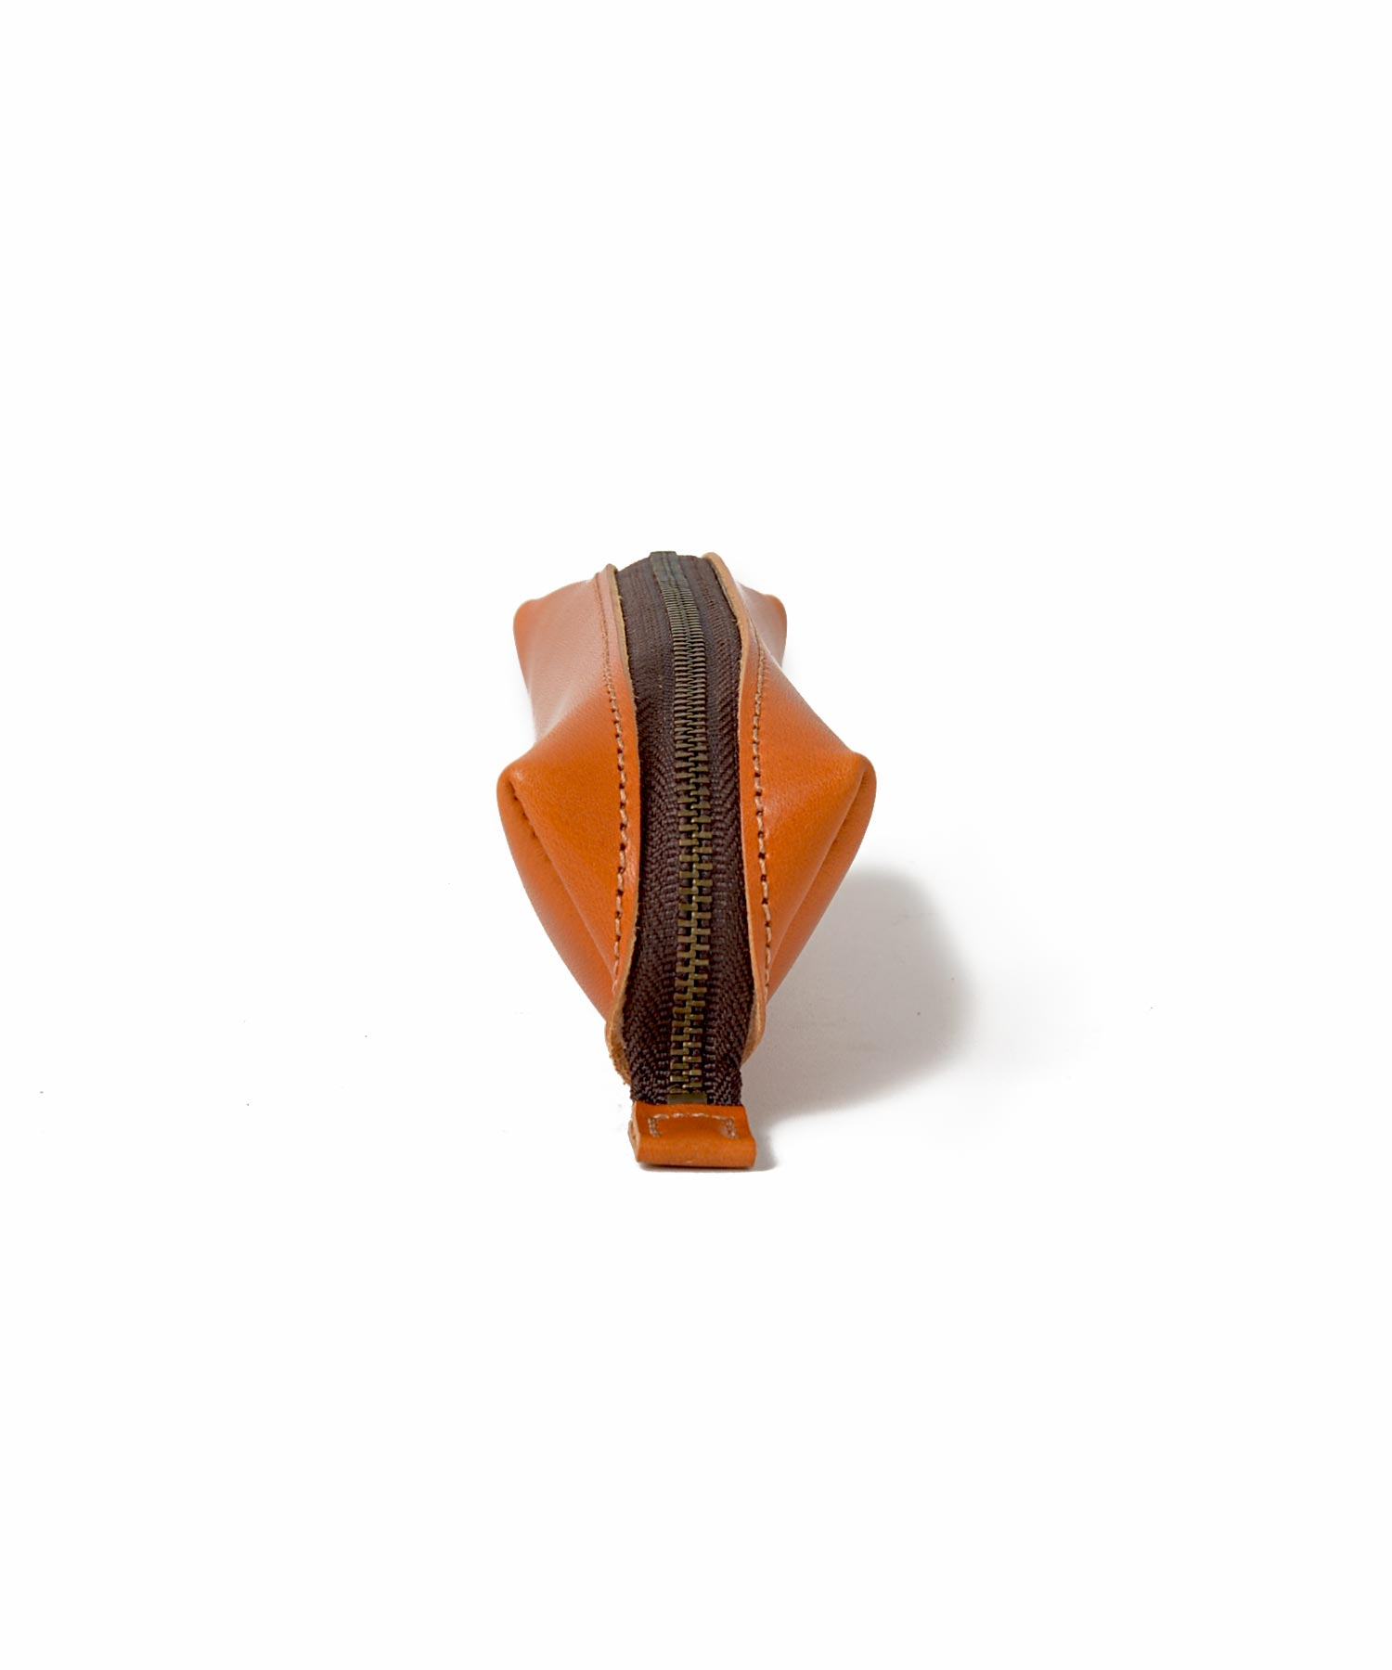
撮影オプション・備考 | ・側面撮影
4カット （撮影希望画像を添付して下さい） | 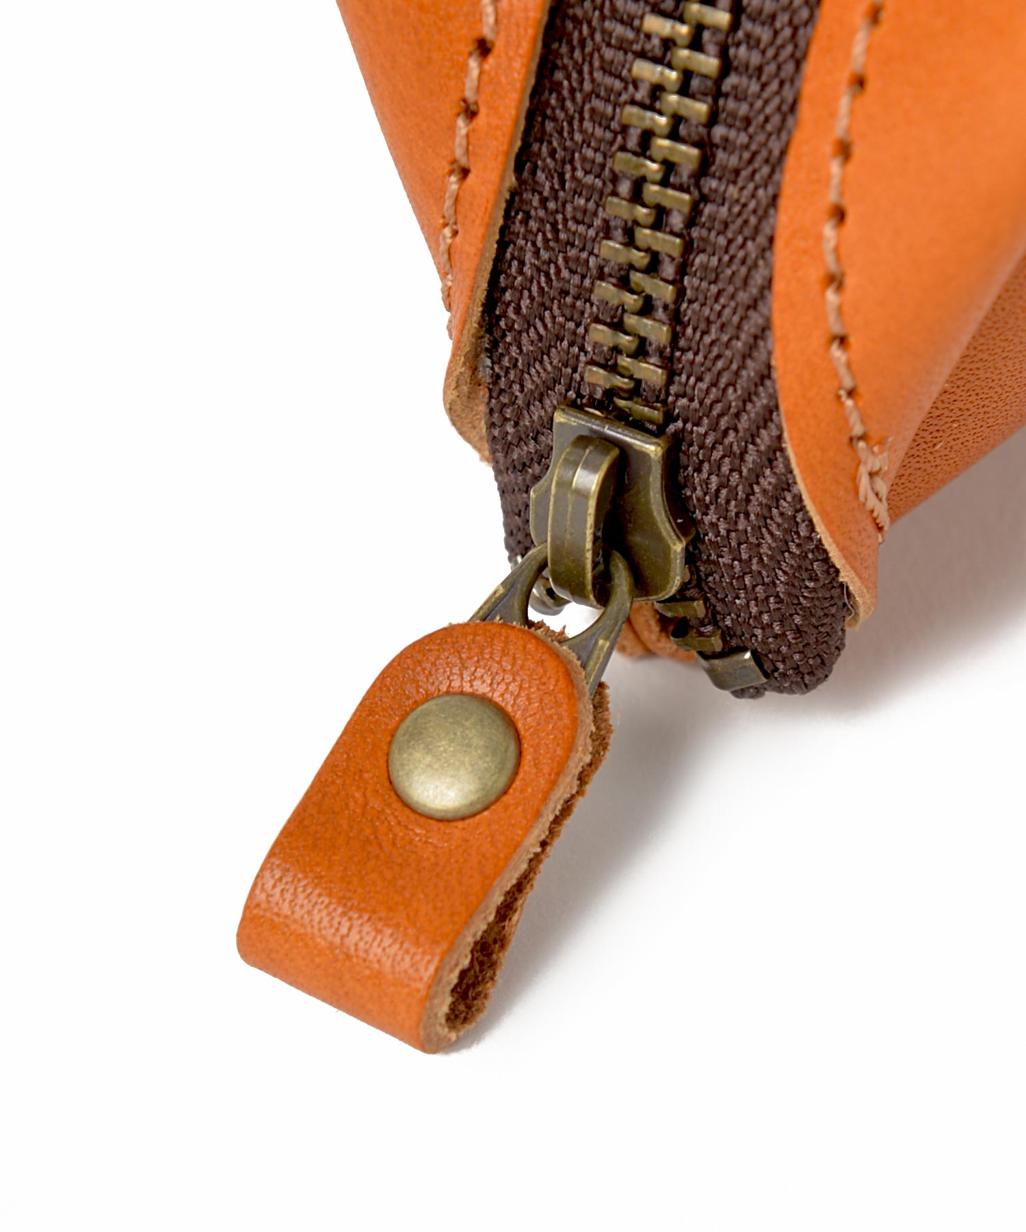
撮影オプション・備考 | ・部品アップ撮影
5カット （撮影希望画像を添付して下さい） | 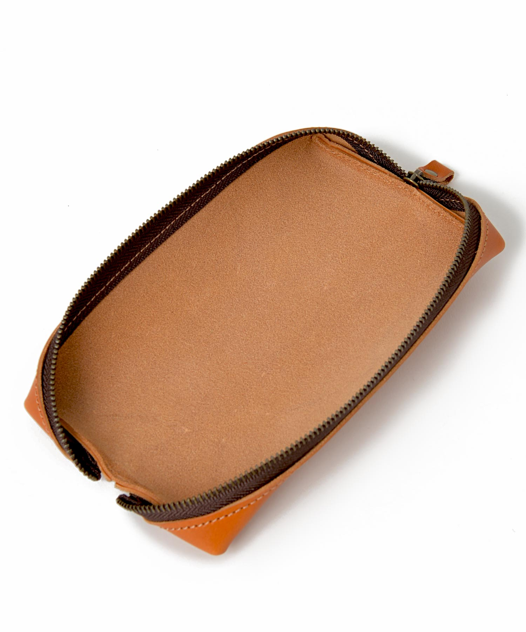
撮影オプション・備考 | ・開いた時の全体撮影
6カット （撮影希望画像を添付して下さい） | 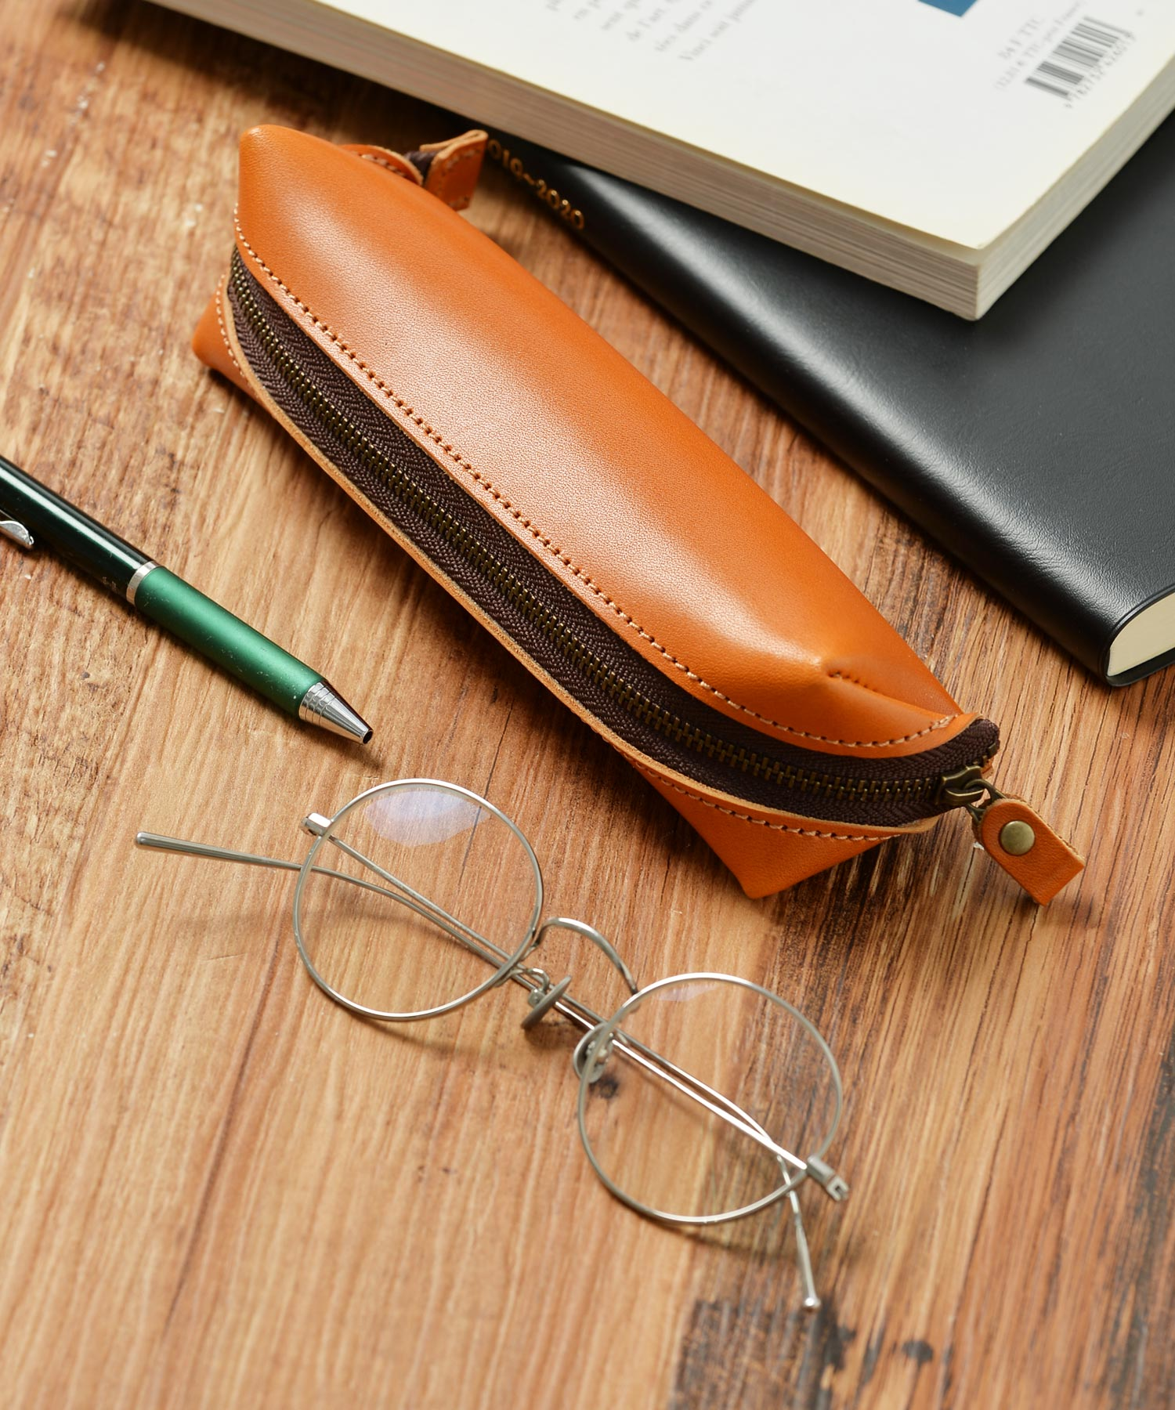
撮影オプション・備考 | ・イメージ撮影
7カット （撮影希望画像を添付して下さい）
撮影オプション・備考

